상품제안서
스피디 38W충전기&보조배터리10000mAh&무선충전패드 선물키트 | 상품코드: F25533

 |  |  |  |  |  |  | 02-412-0044 | www.easy1.co.kr
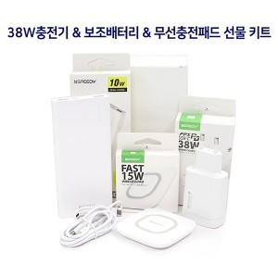

【상세/제작정보】

【인쇄/포장옵션】 | 레이저, 풀칼라 / 포장지포장

【공급단가】 | 수량 | 100~ | 300~ | 500~ | 1,000~ | 3,000~
*VAT별도 | 단가 | 22,200원 | 21,830원 | 21,270원 | 20,900원 | 20,350원

【상품 URL】 | https://dev.easy1.co.kr:443/src/goods_detail.php?gdno=25533

